01 logo界面
1.公司LOGO需设计
■ LOGO的出现采用渐出渐隐的效果，时长控制在2秒
■ 1秒内从界面显示，剩余1秒从界面消失

2.黑色背景

公司LOGO
1

2

02 热更新与加载界面与loading

1
1.适龄提示

2.更新&加载&loading进度条
■ 进度条上方显示文字，加载或更新或loading中，同时还需显示当前的进度0-100%

3.文字显示

2

3

03 更新说明弹窗
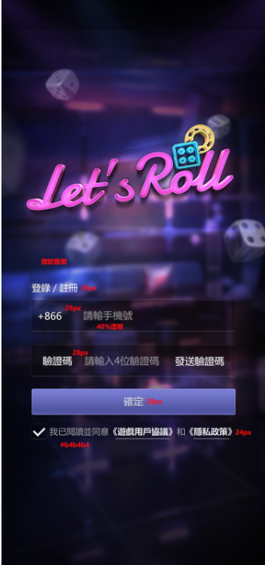
1

1.公告按钮，点击弹出公告栏
■ 更新后，第一次登录自动弹出

2.公告弹窗

3.公告描述
■ 公告信息根据当前版本号，读VisionConfig表的【版本公告】字段


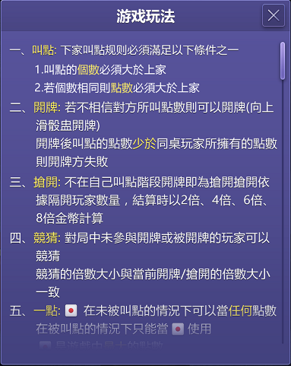
公告
2

公告文本巴拉巴拉
3

04 登录界面
1.显示报错文字信息，显示时间为3秒，3秒后消失
■ 点击【注册】按钮时 | 账号限制： | 长度为6-12位字符，由数字和字母组成
未勾选协议，提示“需要您确认并同意用户协议”。
若账号/密码未输入，发送错误码“请输入账号/密码” | 密码限制： | 长度为6-12位字符，由数字和字母组成
若已有相同的账号，发送错误码“账号已存在”
密码错误，发送错误码“请输入6-12位，由数字和字母组成的密码”，并清空密码输入框。
■ 点击【登录】按钮时
未勾选协议，通用弹窗提示“需要您确认并同意用户协议”。
若账号/密码未输入，发送错误码“请输入账号/密码”
账号全字符比对，无账号信息，发送错误码“账号不存在”
密码全字符比对，密码不成功，发送错误码“密码错误”，并清空密码输入框。
■ 点击【游客模式】按钮时
未勾选协议，通用弹窗提示“需要您确认并同意用户协议”。
1
报错信息
■ 为每一个用户分配一个UID

请输入账号
2
2.账号栏（成功登录以后，客户端自动保存账号）

密码6-12位，由数字和字母组成
3
3.密码栏（成功登录以后，客户端自动保存密码）
4
忘记密码？

登录
4.忘记密码，点击后出现相应弹窗
5

游客模式
7
注册
6
5.登录按钮

关联社交账号快速登录
6.注册按钮

8
7.游客模式按钮，点击后创建临时账号，进入游戏
■ 为每个进入的游客随机生成一个字符串账号与密码

9
10
8.社交账户快速登录，点击后跳转至相应的APP

9.同意用户使用协议勾选框，默认勾选

10.用户协议&隐私，点击后出现弹窗

05 忘记密码弹窗
1.密码找回弹窗

2.文字提示

3.输入手机号

4.确定按钮，点击后返回登录界面
■ 手机号未绑定，提示“该手机未绑定任何账号”
■ 手机号输入过长或过短，提示“该手机号非法”
■ 成功发送后，关闭弹窗，并且在登录界面，弹提示“发送成功”

密码找回
1
5.取消按钮，点击后返回登录界面

通过短信找回，绑定的手机为：
2

XXXXXXXXXXX
3

确定
取消
4
5

06 用户协议&隐私弹窗
1.用户协议弹窗
■ 隐私也共用此弹窗

2.内容描述
■ 放TXT文档里面，要走多语言（待定）

用户协议
1

协议内容巴拉巴拉
2

